Blad1
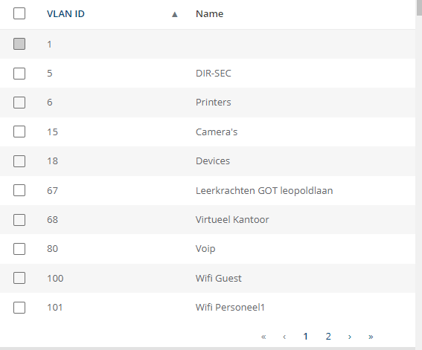
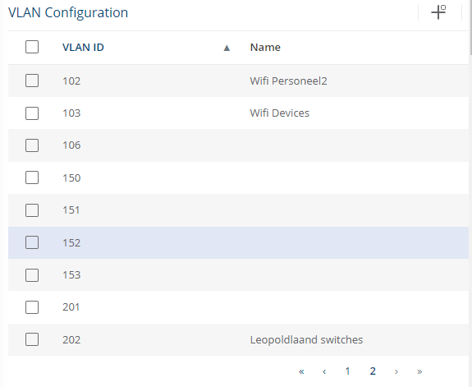
SW-GOT-L105-01
10.0.0.55
10.1.201.1
Aruba-1930
67 | 67 | 67 | 67 | 67 | 67 | 18 | 68 | 80 | 6 | 80 | 201 | 201 | UNTAGGED:1
1 | 3 | 5 | 7 | 9 | 11 | 13 | 15 | 17 | 19 | 21 | 23 | 25 | 28
2 | 4 | 6 | 8 | 10 | 12 | 14 | 16 | 18 | 20 | 22 | 24 | 26 | 27
67 | 67 | 67 | 67 | 67 | 67 | 18 | 67 | 80 | UNTAGGED:DEFAULT:DOWN:1 | 5 | UP:80 | UNTAGGED:1 | UNTAGGED:1

